筋板x1
 |  |  |  |  |  |  |  |  |  |  |  |  |  |  |  | 此后非运算参数
表名(模型名称) | 重型鞍座DN159-450 |  |  | 正式名称 | DN159-450包角重型B型带垫板鞍式支座 |  | 来源标准 | JB_T4712.1-2007容器支座第1部分鞍式支座 |  |  |  |  |  |  |  | 此后非运算参数
数据类型 | int | float | float | float | float | float | float | String | float | float | float | float | float | float | float | 此后非运算参数 | String | Boolean | String | String | String
表头缩写 | id |  |  |  |  |  |  |  |  |  |  |  |  |  |  | 此后非运算参数 |  | isStd
表头 | id | D0_容器外径 | h_鞍座高度 | l1_底板 | b1_底板 | σ1_底板 | σ2_腹板 | l3_筋板 | b3_筋板 | σ3_筋板 | lARC_弧长_垫板 | b4_垫板 | σ4_垫板 | e_垫板 | l2_螺栓间距 | 此后非运算参数 | t_DN | 是否标准 | t_模型正式名称 | t_注释 | t_来源标准
 | 1 | 159 | 200 | 160 | 120 | 8 | 8 | NONE | 96 | 8 | 210 | 160 | 6 | 28 | 100 |  | 159 | TRUE | DN159-450包角重型B型带垫板鞍式支座 |  | JB_T4712.1-2007容器支座第1部分鞍式支座
 | 2 | 219 | 200 | 210 | 120 | 8 | 8 | NONE | 96 | 8 | 270 | 160 | 6 | 28 | 140 |  | 219 | TRUE | DN159-450包角重型B型带垫板鞍式支座 |  | JB_T4712.1-2007容器支座第1部分鞍式支座
 | 3 | 273 | 200 | 260 | 120 | 8 | 8 | NONE | 96 | 8 | 330 | 180 | 6 | 38 | 180 |  | 273 | TRUE | DN159-450包角重型B型带垫板鞍式支座 |  | JB_T4712.1-2007容器支座第1部分鞍式支座
 | 4 | 325 | 200 | 300 | 120 | 8 | 8 | NONE | 96 | 8 | 390 | 180 | 6 | 38 | 210 |  | 325 | TRUE | DN159-450包角重型B型带垫板鞍式支座 |  | JB_T4712.1-2007容器支座第1部分鞍式支座
 | 5 | 377 | 200 | 350 | 120 | 8 | 8 | NONE | 96 | 8 | 440 | 180 | 6 | 38 | 250 |  | 377 | TRUE | DN159-450包角重型B型带垫板鞍式支座 |  | JB_T4712.1-2007容器支座第1部分鞍式支座
 | 6 | 426 | 200 | 390 | 120 | 8 | 8 | NONE | 96 | 8 | 500 | 180 | 6 | 38 | 280 |  | 426 | TRUE | DN159-450包角重型B型带垫板鞍式支座 |  | JB_T4712.1-2007容器支座第1部分鞍式支座
 | 7 | 300 | 200 | 290 | 120 | 8 | 8 | NONE | 96 | 8 | 370 | 200 | 6 | 48 | 200 |  | 300 | TRUE | DN159-450包角重型B型带垫板鞍式支座 |  | JB_T4712.1-2007容器支座第1部分鞍式支座
 | 8 | 350 | 200 | 330 | 120 | 8 | 8 | NONE | 96 | 8 | 420 | 200 | 6 | 48 | 230 |  | 350 | TRUE | DN159-450包角重型B型带垫板鞍式支座 |  | JB_T4712.1-2007容器支座第1部分鞍式支座
 | 9 | 400 | 200 | 380 | 120 | 8 | 8 | NONE | 96 | 8 | 480 | 200 | 6 | 48 | 260 |  | 400 | TRUE | DN159-450包角重型B型带垫板鞍式支座 |  | JB_T4712.1-2007容器支座第1部分鞍式支座
 | 10 | 450 | 200 | 420 | 120 | 8 | 8 | NONE | 96 | 8 | 540 | 200 | 6 | 48 | 290 |  | 450 | TRUE | DN159-450包角重型B型带垫板鞍式支座 |  | JB_T4712.1-2007容器支座第1部分鞍式支座
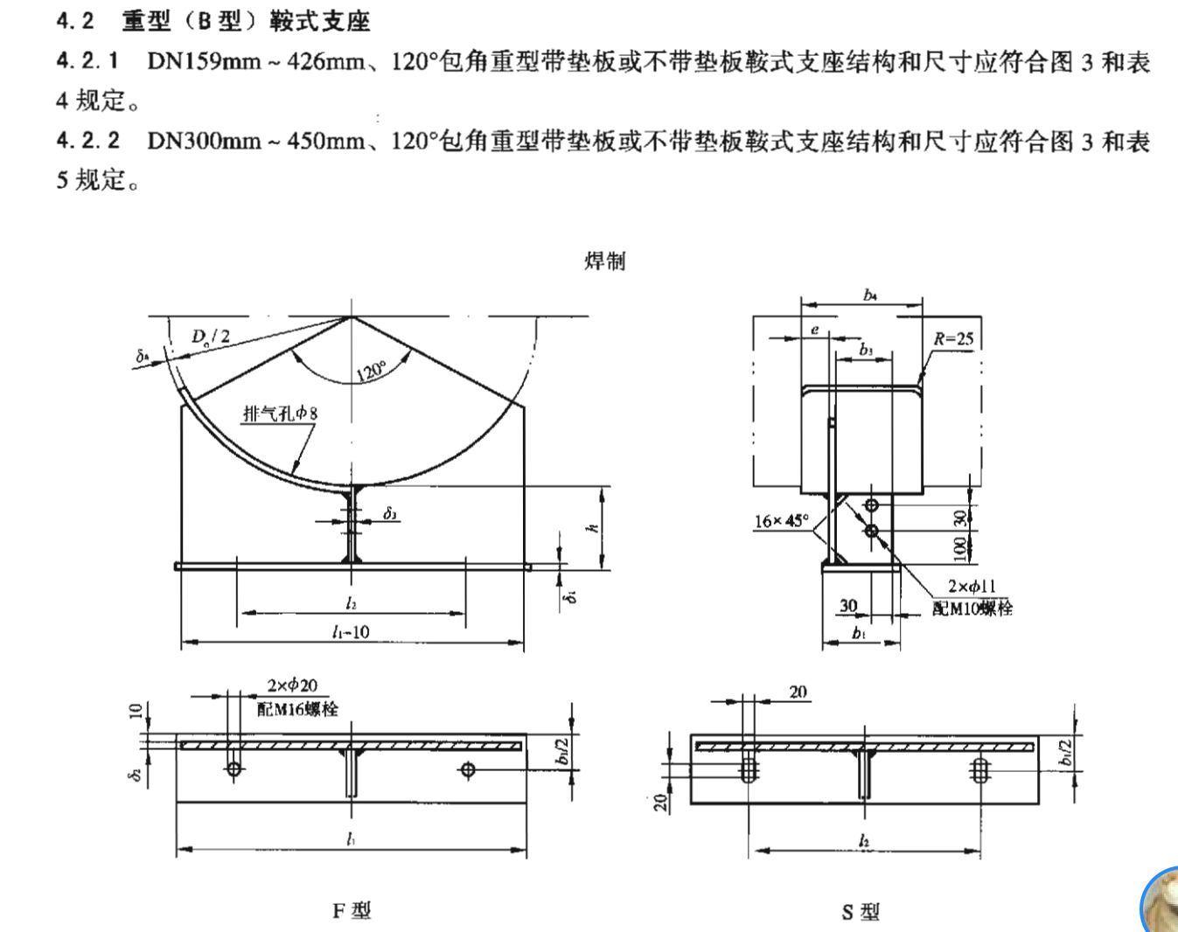
 | 11 |  |  |  |  |  |  | NONE |  |  |  |  |  |  |  |  |  | FALSE
 | 12 |  |  |  |  |  |  | NONE |  |  |  |  |  |  |  |  |  | FALSE
 | 13 |  |  |  |  |  |  | NONE |  |  |  |  |  |  |  |  |  | FALSE
 | 14 |  |  |  |  |  |  | NONE |  |  |  |  |  |  |  |  |  | FALSE
 | 15 |  |  |  |  |  |  | NONE |  |  |  |  |  |  |  |  |  | FALSE
 | 16 |  |  |  |  |  |  | NONE |  |  |  |  |  |  |  |  |  | FALSE
 | 17 |  |  |  |  |  |  | NONE |  |  |  |  |  |  |  |  |  | FALSE
 | 18 |  |  |  |  |  |  | NONE |  |  |  |  |  |  |  |  |  | FALSE
 | 19 |  |  |  |  |  |  | NONE |  |  |  |  |  |  |  |  |  | FALSE
 | 20 |  |  |  |  |  |  | NONE |  |  |  |  |  |  |  |  |  | FALSE
 | 21 |  |  |  |  |  |  | NONE |  |  |  |  |  |  |  |  |  | FALSE
 | 22 |  |  |  |  |  |  | NONE |  |  |  |  |  |  |  |  |  | FALSE
 | 23 |  |  |  |  |  |  | NONE |  |  |  |  |  |  |  |  |  | FALSE
 | 24 |  |  |  |  |  |  | NONE |  |  |  |  |  |  |  |  |  | FALSE
 | 25 |  |  |  |  |  |  | NONE |  |  |  |  |  |  |  |  |  | FALSE
 | 26 |  |  |  |  |  |  |  |  |  |  |  |  |  |  |  |  | FALSE
 | 27 |  |  |  |  |  |  |  |  |  |  |  |  |  |  |  |  | FALSE
 | 28
 | 29
 | 30
 | 31

参考
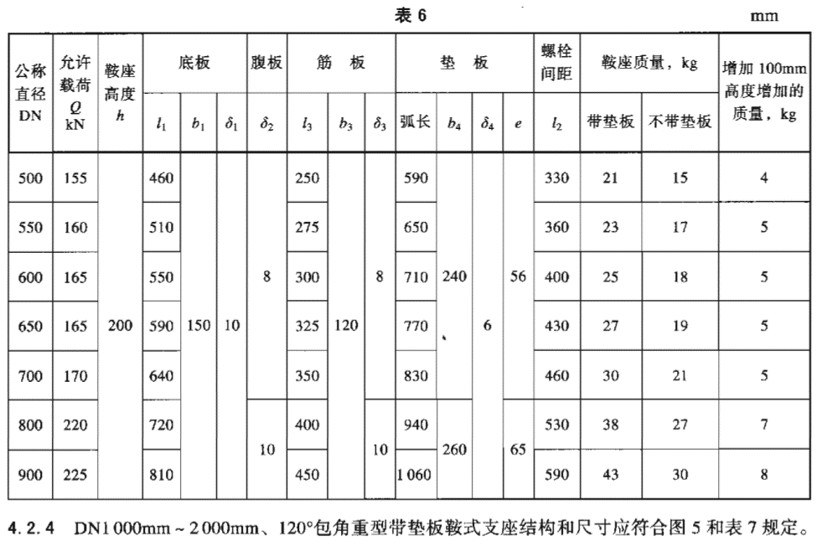
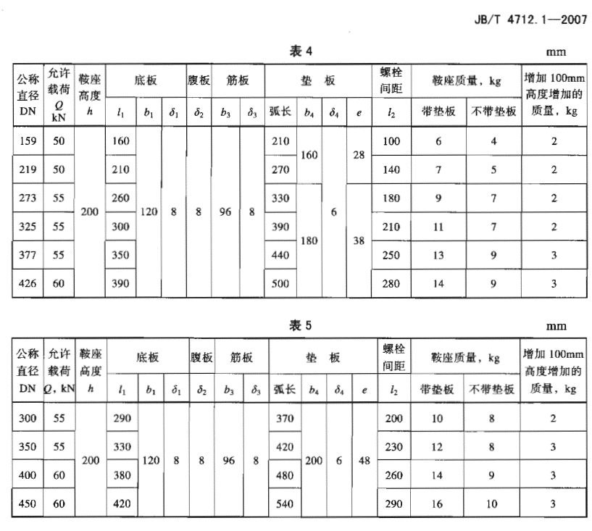
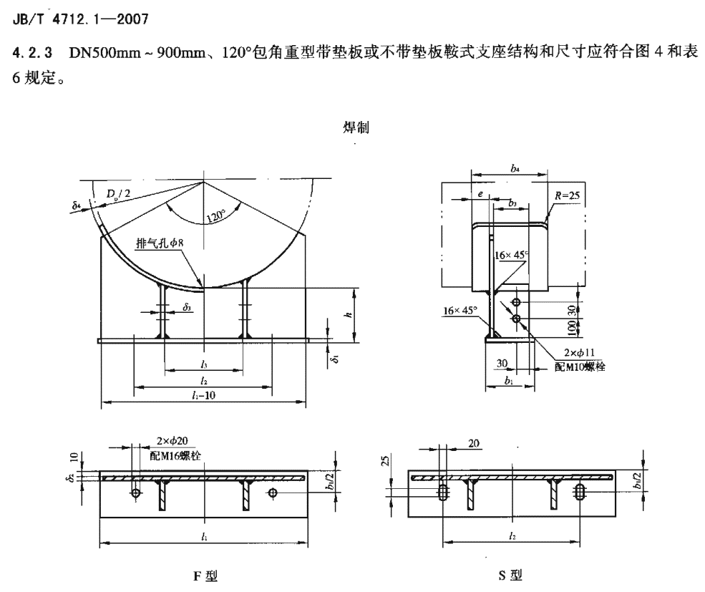
P12

